20200213_01
以下吹き出しの条件をみたしながら、オレンジ枠の高さを調節したいです。
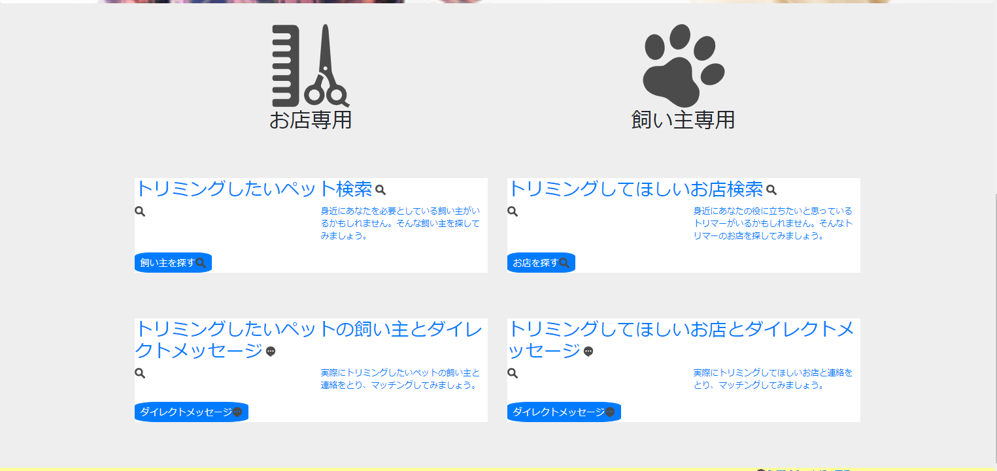

高さを揃えたい
高さを揃えなくていい

高さを揃えたい

高さを揃えなくていい
高さを揃えたい

高さを揃えたい

